Sheet1
高频事项“最多跑一次”办事指南
1 | 事项名称 | 临时居民身份证申办
2 | 权限划分 | 分局
3 | 承诺办结时限 | 即办即给
4 | 申请材料 (要求提供申请材料，要求有法律法规、规章、国务院及其部委规范性文件作为依据，原则上不能有兜底性条款，并应体现合理性、必要性、适时性、完整性。) | 事项名称 | 序号 | 材料名称（原件或复印件份数） | 设定依据
5 |  | 房地产开发企业资质核定（二级及以下） | 1 | 居民身份证领取凭证单 | 《中华人民共和国居民身份证法》第十二条；《临时居民身份证管理条例》第十条、第十一条；《辽宁省公安机关打造最优发展环境75项新举措》第三条。
6 |  |  | 2
7 |  |  | 3
8 |  |  | 4
9 |  |  | 5
10 | 办理流程图 | 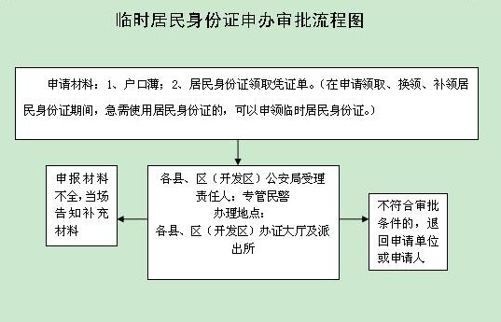
11 | 结果名称 | 《中华人民共和国居民身份证》
12 | 结果样本 | 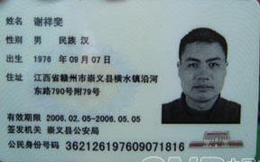
13 | 是否收费 | ■是 □否
14 | 收费标准 | 10元
15 | 收费依据 | 《公安部关于转发<国家发展和改革委员会、财政部关于居民身份证收费标准及有关问题的通知>的通知》（公通字【2003】82号）
16 | 办理形式 | □窗口办理 ■网上办理 □都可以
17 | 网上支付 | □可以 □不可以
18 | 物流快递 | □可以 □不可以
19 | 办理地点 | 本溪市明山区西芳街20号明山区身份证办证中心
20 | 办理时间 | 周一至周五 上午8：30--11：30 下午13:00--17：00
21 | 咨询电话
22 | 监督电话 | 024-43862096

